상품제안서
유니영 무선 보풀제거기 6중스틸 칼날 | 상품코드: S44487

 |  |  |  |  |  |  | 02-713-8555 | www.synergygift.co.kr
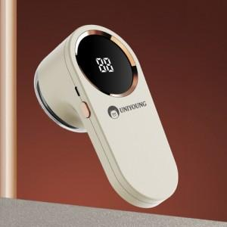

【상세/제작정보】

【인쇄/포장옵션】 | 레이저 / 포장지포장

【공급단가】 | 수량 | 30~ | 100~ | 300~ | 500~ | 1,000~
*VAT별도 | 다크그레이 | 11,180원 | 10,570원 | 10,060원 | 9,800원 | 9,630원
 | 화이트(품절) | 11,180원 | 10,570원 | 10,060원 | 9,800원 | 9,630원

【상품 URL】 | https://www.synergygift.co.kr:443/src/goods_detail.php?gdno=44487

